Sheet1
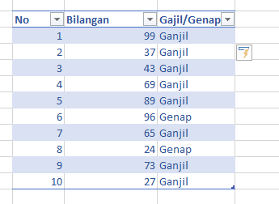
 |  |  | Hasil
No | Bilangan | Gajil/Genap
1 | 99 | Ganjil
2 | 37 | Ganjil
3 | 43 | Ganjil
4 | 69 | Ganjil
5 | 89 | Ganjil
6 | 96 | Genap
7 | 65 | Ganjil
8 | 24 | Genap
9 | 73 | Ganjil
10 | 27 | Ganjil

Dengan Kombinasi Rumus IF dan Mod di Kolom Ganji/Genap, Jika Ganjil Maka "Ganjil", jika Genap maka "Genap"

